Table p. 1


 | Сравниваем |  | столбцы |  |  |  |  |  | НЕ СРАВНИВАЕМ Дата: 12.03.2026
Заказ
Имя объекта: |  | ВНУКОВО |  |  | Ответственное лицо: |  |  | Administrator

Профили
Эскиз | Кол-во / Единица (Необходимо) |  | Номер | Описание |  | Цвет Внутри/снаружи |  | Цена/м [$] |  | Всего [$]

 | 4 x 6,8 м (23,1) |  | 111208300 | F50.0308 / Профиль усилителя |  | 00 |  | 0,00 |  | 0,00
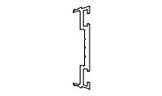 | 25 x 6,8 м (163,2) |  | 11203100 | F50.0601 / Профиль прижима |  | 00 |  | 0,00 |  | 0,00
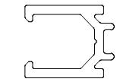 | 27 x 6,8 м (169,6) |  | 11207400 | F50.0702 / Профиль вспомогательный |  | 00 |  | 0,00 |  | 0,00
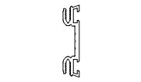 | 66 x 6,8 м (312,2) |  | 11251600 | F50.0621 / Профиль прижима |  | 00 |  | 0,00 |  | 0,00
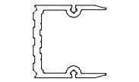 | 7 x 6,8 м (39,2) |  | 11255100 | F50.0413 / Профиль крепления ригеля |  | 00 |  | 0,00 |  | 0,00
 | 2 x 6,8 м (8,2) |  | 11258600 | F50.0836 / Профиль опорный под стеклопакет |  | 00 |  | 0,00 |  | 0,00
 | 53 x 6,8 м (336,0) |  | 11267800 | F50.0704 / Профиль вспомогательный |  | 00 |  | 0,00 |  | 0,00
 | 66 x 6,8 м (320,3) |  | AYPC.F50.01 08 | F50.0108 / Профиль стойки |  | RAL 9003 |  | 0,00 |  | 0,00
 | 26 x 6,8 м (166,7) |  | AYPC.F50.02 11 | F50.0211 / Профиль ригеля |  | RAL 9003 |  | 0,00 |  | 0,00
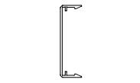 | 66 x 6,8 м (312,2) |  | AYPC.F50.05 03 | F50.0503 / Профиль крышки |  | RAL 9003 |  | 0,00 |  | 0,00
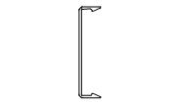 | 25 x 6,8 м (163,6) |  | AYPC.F50.05 04 | F50.0504 / Профиль крышки |  | RAL 9003 |  | 0,00 |  | 0,00
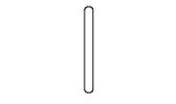 | 4 x 6,8 м (19,9) |  | AYPC.F50.07 21 | F50.0721 / Профиль вспомогательный |  | RAL 9003 |  | 0,00 |  | 0,00
Сумма: |  |  |  |  |  |  |  |  |  | 0,00

 |  |  |  |  |  |  | Страница 1

Аксессуары
Эскиз | Кол-во / Единица (Необходимо) |  | Номер | Описание |  | Цвет |  | Цена [$] |  | Всего [$]

 | 3 шт. (268) |  | 18911700 | 100X32X1 / Подкладка рихтовочная |  | - |  | 0,00 |  | 0,00
 | 3 шт. (268) |  | 18911800 | 100X32X2 / Подкладка рихтовочная |  | - |  | 0,00 |  | 0,00
 | 6 шт. (536) |  | 18911900 | 100X32X3 / Подкладка рихтовочная |  | - |  | 0,00 |  | 0,00
 | 1 шт. (100) |  | 18913400 | 100X62X1 / Подкладка рихтовочная |  | - |  | 0,00 |  | 0,00
 | 1 шт. (100) |  | 18913500 | 100X62X2 / Подкладка рихтовочная |  | - |  | 0,00 |  | 0,00
 | 1 шт. (100) |  | 18913600 | 100X62X3 / Подкладка рихтовочная |  | - |  | 0,00 |  | 0,00
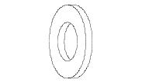 | 10 шт. (996) |  | 18104700 | 10-A2ISO7089 / Шайба |  | - |  | 0,00 |  | 0,00
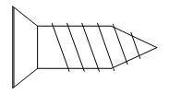 | 11 шт. (1 056) |  | 18100700 | 3,9X13-A2ISO14586 / Винт самонарезающий |  | - |  | 0,00 |  | 0,00
 | 6 шт. (528) |  | 18102600 | 3,9X16-A2ISO14586 / Винт самонарезающий |  | - |  | 0,00 |  | 0,00
 | 8 шт. (800) |  | 18115600 | 3,9X16TX / Винт самонарезающий |  | - |  | 0,00 |  | 0,00
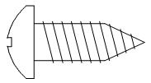 | 2 шт. (150) |  | 18122600 | 5,5X16-A2ISO14585 / Винт самонарезающий |  | - |  | 0,00 |  | 0,00
 | 2 шт. (200) |  | 18115200 | 5,5X23TX / Винт самонарезающий |  | - |  | 0,00 |  | 0,00
 | 8 шт. (792) |  | 18105800 | 5,5X38-A2ISO14585 / Винт самонарезающий |  | - |  | 0,00 |  | 0,00
 | 22 шт. (2 102) |  | 18141900 | 5,5X90-A2ISO14585 / Винт самонарезающий |  | - |  | 0,00 |  | 0,00
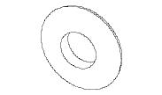 | 22 шт. (2 106) |  | 18104400 | 6,7X16EPDM / Шайба с EPDM |  | - |  | 0,00 |  | 0,00
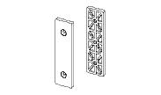 | 264 шт. (264) |  | 11241400 | F50.0936 / Вставка |  | - |  | 0,00 |  | 0,00
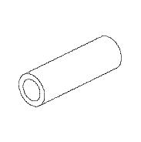 | 11 в упаковке по @ 48 шт. (498) |  | 11225600 | F50.0950 / Закладная |  | 00 |  | 0,00 |  | 0,00
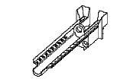 | 150 шт. (150) |  | 11238900 | F50.0998 / Капельник водоотвода |  | - |  | 0,00 |  | 0,00
 | 1 в упаковке по @ 24 шт. (2) |  | 11229900 | F50.2903-06 / Опора |  | 00 |  | 0,00 |  | 0,00
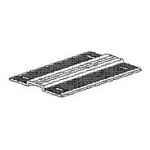 | 13 в упаковке по @ 10 шт. (130) |  | 11230600 | F50.2904-06 / Опора |  | 00 |  | 0,00 |  | 0,00

 |  |  |  |  |  |  | Страница 2

Эскиз | Кол-во / Единица (Необходимо) |  | Номер | Описание |  | Цвет |  | Цена [$] |  | Всего [$]

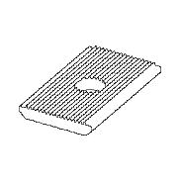 | 6 в упаковке по @ 100 шт. (524) |  | 11229200 | F50.2905 / Шайба |  | 00 |  | 0,00 |  | 0,00
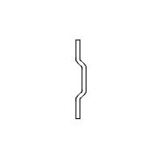 | 22 в упаковке по @ 100 шт. (2 102) |  | 11262100 | F50.3971 / Шайба |  | - |  | 0,00 |  | 0,00
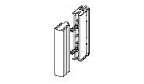 | 268 шт. (268) |  | 15102300 | F50.9912K-05 / Комплект подкладок опорных |  | - |  | 0,00 |  | 0,00
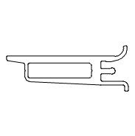 | 1 в упаковке по @ 40 шт. (18) |  | 11248500 | F50.9976 / Подкладка опорная |  | 00 |  | 0,00 |  | 0,00
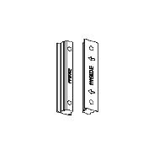 | 4 в упаковке по @ 50 шт. (200) |  | 11216400 | FRK42 / Подкладка уплотнительная |  | - |  | 0,00 |  | 0,00
 | 9 в упаковке по @ 60 м (480,88) |  | 14001900 | LB45X0,8R / Лента бутиловая |  | - |  | 0,00 |  | 0,00
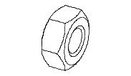 | 5 шт. (498) |  | 18104600 | M10-A2ISO4032 / Гайка |  | - |  | 0,00 |  | 0,00
 | 2 шт. (198) |  | 18125000 | M10X70-A2ISO4014 / Болт |  | - |  | 0,00 |  | 0,00
 | 3 шт. (300) |  | 18125100 | M10X80-A2ISO4014 / Болт |  | - |  | 0,00 |  | 0,00
Сумма: |  |  |  |  |  |  |  |  |  | 0,00

Уплотнители
Эскиз | Кол-во / Единица (Необходимо) |  | Номер | Описание |  | Цвет |  | Цена [$] |  | Всего [$]

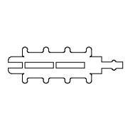 | 251 в упаковке по @ 2 м (501,59) |  | 11266200 | F50.0914-01 / Уплотнитель фальца |  | - |  | 0,00 |  | 0,00
 | 1 в упаковке по @ 300 м (168,61) |  | 11215100 | FRK14 / Уплотнитель резиновый |  | - |  | 0,00 |  | 0,00
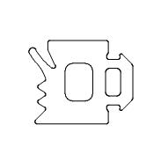 | 3 в упаковке по @ 150 м (426,52) |  | 11215400 | FRK17 / Уплотнитель резиновый |  | - |  | 0,00 |  | 0,00
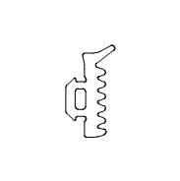 | 5 в упаковке по @ 225 м (990,61) |  | 11216100 | FRK24 / Уплотнитель резиновый |  | - |  | 0,00 |  | 0,00
Сумма: |  |  |  |  |  |  |  |  |  | 0,00

 |  |  |  | Всего: |  |  |  |  |  | 0,00

 |  |  |  |  |  |  | Страница 3

